Sheet1
OOD |  |  |  |  | １１.プログラム機能設計書 |  |  |  |  |  |  |  |  |  |  |  |  |  |  |  |  |  |  |  |  |  | 5/13
システム名： 旅行斡旋システム |  |  |  |  |  |  |  |  | 機能名： プラン詳細（機能ID:004） |  |  |  |  |  |  |  |  |  |  |  |  |  | 作成日： 2013/11/15 |  |  |  | 作成者： 菊池太亮

 | 【１－１．概要説明】
 |  |  | ・プランの詳細を表示する。
 |  |  | ・旅行日と人数を変更できる
 |  |  | ・アレンジボタンから宿泊先変更画面へ遷移する。
 |  |  | ・予約ボタンから決済方法指定画面へ遷移する。

 | 【１－２．画面レイアウト定義】

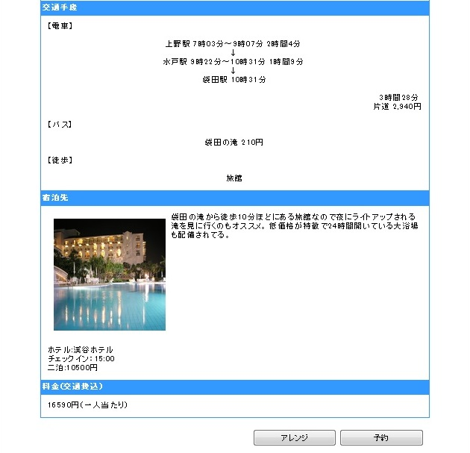

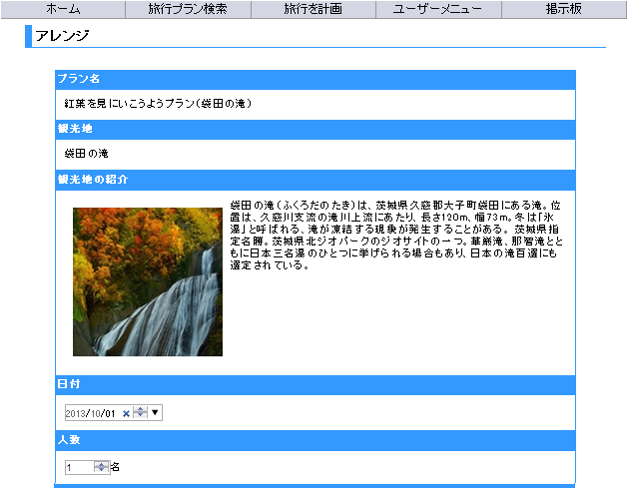
※二次開発
共通メニュー
（共通メニューのプログラム機能設計書参照）

( 1 )

( 2 )

( 7 )
( 3 )

( 4 )
( 8 )

( 9 )
( 5 )
( 10 )

( 11 )
( 12 )

( 6 )
( 13 )

( 14 )
( 15 )

 | 【１－３．画面項目定義】
 |  | 番号 | 項目名 |  |  | 項目名（英字） | 属性 |  | 型 |  | 桁数 (Byte) | I/O | 必須チェック | 入力制限 |  |  |  | 表示形式 （編集仕様） | DBアクセス | 対応テーブルカラム |  | 詳細
 |  |  |  |  |  |  |  |  |  |  |  |  |  | かな | カタカナ | 英字 | 数値
 |  | (1) | プラン名 |  |  | planName | text |  | String |  | - | O | - | - | - | - | - | - | (1) | プラン表.プラン名 |  | プラン名を出力する。
 |  | (2) | 観光地名 |  |  | kankouName | text |  | String |  | - | O | - | - | - | - | - | - | (1) | 観光地表.観光地名 |  | 観光地名を出力する。
 |  | (3) | 観光地紹介文 |  |  | kankouSyhoukai | text |  | String |  | - | O | - | - | - | - | - | - | (1) | プラン表.コメント |  | 観光地の紹介文を出力する。
 |  | (4) | 観光地画像 |  |  | kankouUrｌ | img |  | String |  | - | O | - | - | - | - | - | - | (1) | プラン表.イメージ画像URL |  | 観光地の画像を出力する。
 |  | (5) | 旅行日変更 |  |  | ryokoubiHenkou | date |  | String |  | - | I | - | - | - | - | ○ | - | (1) | プラン表.予約期間 |  | プラン提供期間から予約日を選択し、変更する。 初期値は今日の日付を表示。
 |  | (6) | 人数変更 |  |  | ninzuHenkou | number |  | String |  | - | I | - | - | - | - | ○ | - | (1) | プラン表.最大人数 |  | 1人～最大人数以下の人数に変更する。初期値は1を表示。
 |  | (7) | 宿泊先紹介文 |  |  | syukuhakuHenkou | text |  | String |  | - | O | - | - | - | - | - | - | (2) | 宿泊先表.コメント |  | 宿泊先の紹介文を出力する。
 |  | (8) | 宿泊先画像 |  |  | syukuhakuUrl | img |  | String |  | - | O | - | - | - | - | - | - | (2) | 宿泊先表.イメージ画像URL |  | 宿泊先の画像を出力する。
 |  | (9) | 宿泊先名 |  |  | syukuhakuHenkou | select |  | String |  | - | O | - | - | - | - | - | - | (2) | 宿泊先表.宿泊先名 |  | 宿泊先名を出力する。
 |  | (10) | チェックイン時間 |  |  | checkinHenkou | time |  | String |  | - | O | - | - | - | - | - | - | (2) | 宿泊先表.チェックイン時間 |  | チェックイン時間を出力する。
 |  | (11) | 宿泊日数 |  |  | syukuhakuNissu | text |  | String |  | - | O | - | - | - | - | - | - | (2) | プラン表.宿泊日数 |  | 宿泊日数を出力する。
 |  | (12) | 宿泊先代金 |  |  | syukuhakuRyoukin | int |  | String |  | - | O | - | - | - | - | - | - | (2) | 宿泊先表.料金 |  | 宿泊料金を出力する。
 |  | (13) | 総料金 |  |  | Ryoukin | int |  | String |  | - | O | - | - | - | - | - | - | (2) | プラン表.デフォルト料金 |  | 交通費（往復）、宿泊費の合計を出力する。
 |  | (14) | アレンジボタン |  |  | arrengeButton | button |  | - |  | - | O | - | - | - | - | - | - | - | - |  | 宿泊先変更画面へ画面をを遷移する。
 |  | (15) | 予約ボタン |  |  | yoyakuButton | button |  | - |  | - | O | - | - | - | - | - | - | - | - |  | 決済画面へ画面をを遷移する。

 | 【１－４．入力パラメータ】
 |  | なし

 | 【１－５．イベント詳細定義】
 |  |  |  |  |  |  |  |  |  |  |  |  |  |  |  |  |  |  |  |  | ＰＴ実施結果記入欄
 |  | № | イベント／条件 |  |  |  | サーバ処理内容 |  |  |  |  |  |  |  |  |  |  |  |  |  | 実施日 |  |  | 結果 | 実施日 | 結果 | 実施日 | 結果
 |  | 1 | 自画面表示時 |  |  |  | 【プラン詳細画面から遷移した場合】
 |  |  |  |  |  |  |  | １．画面の表示。
 |  |  |  |  |  |  |  | ２．日付はデフォルトで利用日時を表示。
 |  |  |  |  |  |  |  | ３．人数はデフォルトで1名を表示。
 |  |  |  |  |  |  |  | ４．ホテルはデフォルトで初期設定されたホテルを表示。
 |  |  |  |  |  |  |  | ５．チェックインはデフォルトで最も早い時間を表示。

 |  | 2 | アレンジボタン押下時 |  |  |  | 【画面遷移】
 |  |  |  |  |  |  |  | ①URL
 |  |  |  |  |  |  |  |  |  | /SyukuhakusakiHenkouServlet
 |  |  |  |  |  |  |  | ②遷移先
 |  |  |  |  |  |  |  |  |  | 005(宿泊先変更画面)
 |  |  |  |  |  |  |  | ③パラメータ
 |  |  |  |  |  |  |  |  |  | 宿泊先変更画面の、画面設計書のインタフェースを参照。

 |  | 3 | 予約ボタン押下時 |  |  |  | 【画面遷移】
 |  |  |  |  |  |  |  | ①URL
 |  |  |  |  |  |  |  |  |  | /KessaiServlet
 |  |  |  |  |  |  |  | ②遷移先
 |  |  |  |  |  |  |  |  |  | 006(決済方法指定画面)
 |  |  |  |  |  |  |  | ③パラメータ
 |  |  |  |  |  |  |  |  |  | 決済方法指定画面の、画面設計書のインタフェースを参照。

 | 【１－６．DBアクセス】
 |  | （1） | プラン詳細表示
 |  |  | 取得カラム名
 |  |  |  | プラン表.プラン名
 |  |  |  | 観光地表.観光地名
 |  |  |  | プラン表.コメント
 |  |  |  | プラン表.イメージ画像URL
 |  |  |  | プラン表.予約期間
 |  |  |  | プラン表.最大人数
 |  | （2） | 宿泊先詳細表示
 |  |  | 取得カラム名
 |  |  |  | 宿泊先表.コメント
 |  |  |  | 宿泊先表.イメージ画像URL
 |  |  |  | 宿泊先表.宿泊先名
 |  |  |  | 宿泊先表.チェックイン時間
 |  |  |  | プラン表.宿泊日数
 |  |  |  | 宿泊先表.料金
 |  |  |  | プラン表.デフォルト料金
 |  |  | 対象テーブル名
 |  |  |  | プラン表,観光地表,宿泊先表

